report
20240401 태경케미컬 - 서민석

주가: 13440원 |  | 시가총액: 1559억 |  | 유통 주식: 648억, 41.34%

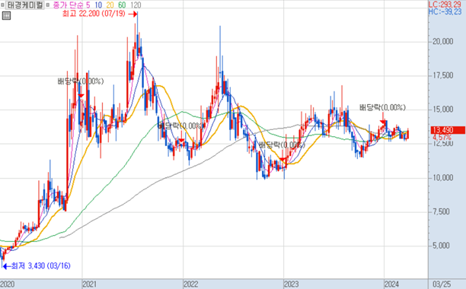

봄~여름에는 주가가 오르고 가을~겨울에는 주가가 내리는 계절성을 보이고 있다.
음료용 탄산과 드라이아이스 사업으로 인해 여름 테마주로 묶이기 때문이다.
21,22년에는 코로나로 인한 기대감으로 인해 주가 변동폭이 더 컸다.

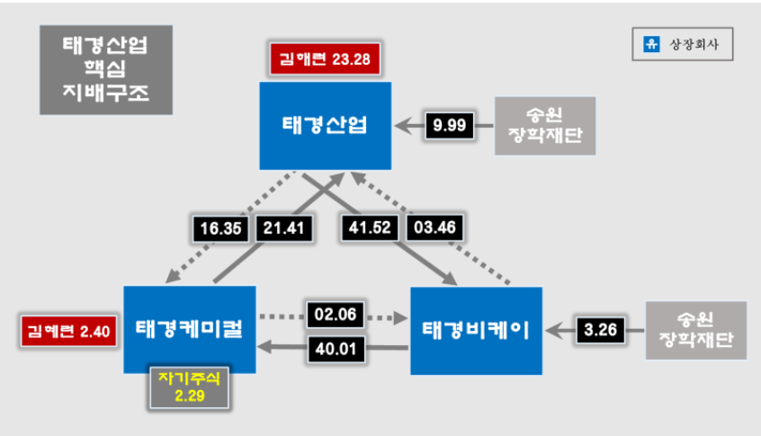

 |  |  |  |  |  | 태경산업이 지주회사의 역할을 하고 있으며 순환출자의 방식으로 그룹이 구성된다.
 |  |  |  |  |  | 왼쪽의 사진은 상장사만 나타낸 것이고 비상장회사까지 포함하면 매우 복잡한
 |  |  |  |  |  | 지배구조를 가지고 있다.
 |  |  |  |  |  | 이러한 순환출자 구조는 창업주 김영환 시절부터 이어져 온 것으로
 |  |  |  |  |  | 쉽게 개편될 것으로 보이지 않는다.

BM
사업 부문
태경케미컬은 탄산가스사업부문 93.3%, 환경사업부문 6.3%의 매출 비중을 가진 회사이다.(2023년 매출 기준)
탄산가스사업부문은 공장으로부터 부산물로 발생되는 탄산가스를 공급받아 액체탄산, 드라이아이스로 제조하여 판매하는 부문이고
환경사업부문은 slurry 상태의 수산화마그네슘을 생산하는 부문이다.
수산화마그네슘은 화력발전소와 폐수처리장에 공급되어 산성폐수를 중화하는 용도로 사용된다.
주요 매출처는 조선사와 빙과사로 장기공급계약 체결을 통한 안정적인 판매 전략을 목표로 하는 회사이다.

탄산가스 사업부문 중 액체탄산, 드라이아이스와 같은 탄산가스류의 매출 비중만 따지면 전체 매출의 70% 정도가 나온다.
이러한 탄산가스의 제조 공정은 석유화학사에서 원료가스를 공급 받고 이를 압축/냉각하여 정제한 후 액체탄산으로 저장하는 과정으로 이루어진다.
이 중 일부는 드라이아스로 가공하여 각각은 수요처에 공급하는 형태로 사업이 영위된다.
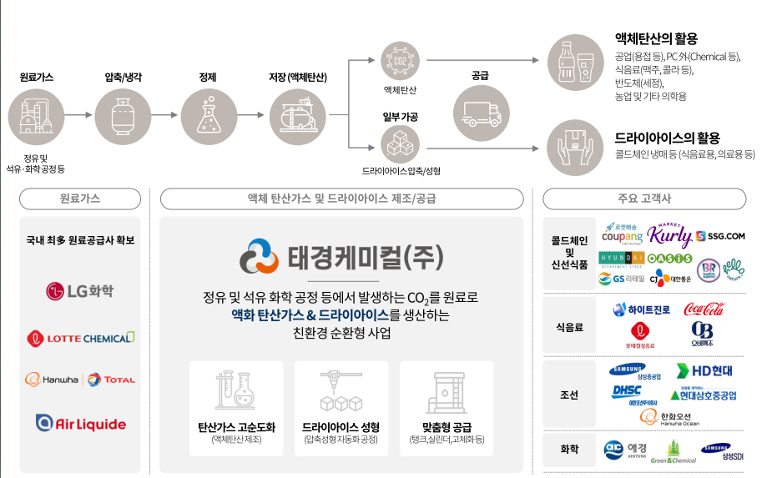

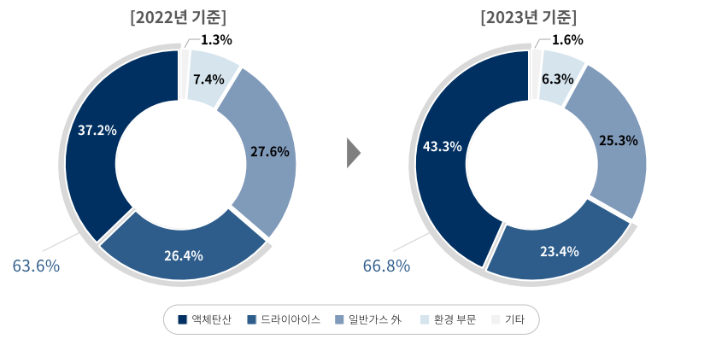

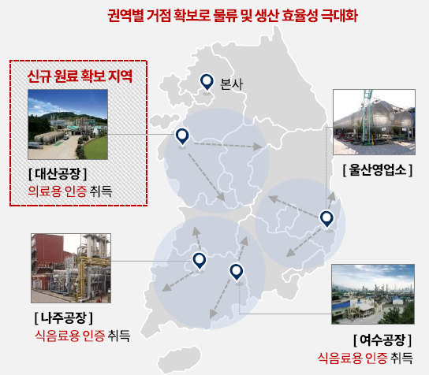

안정적인 원재료 수급
태경케미컬은 한화토탈 등 여러 원료공급처로부터 저렴한 가격에 탄산가스 원재료를 수급해 오는 점이 강점이다.
최근 3년간 원재료의 가격은 kg당 26~7원 수준이었고 21년에는 282원, 22년에는 305원, 23년에는 351원에 제품을 판매하였다.
물론 환경부문에선 쓰이는 수산화마그네슘의 경우 원가율이 높지만 대부분의 매출을 차지하는 탄산가스의 경우
원재료 가격이 매우 저렴하고 다양한 공급처에서 조달할 수 있기에 리스크도 적다고 할 수 있다.

탄산가스의 활용 용도
용접용 액체 탄산
현재 조선산업에서 주로 사용되는 용접방법은 CO2 가스를 보호 가스로 사용하는 반자동 아크 용접(GMAW)과
서브머지드 아크 용접(SAW)으로 대표되는 자동용접이 있으며, 피복 아크 용접(SMAW)은 가용접과 일부 보수 용접에 사용된다.
2022년 기준 피복 아크 용접은 전체 용접의 약 30%, 반자동 아크 용접은 약 60%, 자동 아크 용접은 약 10%를 차지했다.
반자동 아크 용접에서는 이산화탄소만 보호 가스로 사용하는 것이 아니라 아르곤도 보호가스로 사용할 수 있다.
아르곤 가스를 사용하면 용접이 더 쉬워지고 퀄리티가 높아진다는 장점이 있지만 비싸다는 단점이 있다.
가스별 사용 비율은 정확한 데이터가 없어 태경케미컬의 매출을 토대로 향후 이산화탄소 용접의 수요를 예측해 볼 생각이다.
선박 건조 과정에서는 1년 정도 설계 기간이 있기에 실제로 용접용 탄산가스 수요는 수주와 1년 정도 오차가 있다.

식음료용 액체탄산
맥주나 콜라 등 탄산이 있는 음료에 들어가는 이산화탄소를 의미한다.
식품용이기에 공업용 탄산과 다르게 불순물이 적어야 한다.

실적
 | 매출액 | 매출총이익 | 영업이익
2018-03-01 | 118 | 31 | 7
2018-06-01 | 117 | 35 | 10
2018-09-01 | 122 | 33 | 8
2018-12-01 | 118 | 32 | 7
2019-03-01 | 117 | 29 | 5
2019-06-01 | 96 | 26 | 1
2019-09-01 | 101 | 28 | 3
2019-12-01 | 105 | 31 | 3
2020-03-01 | 133 | 45 | 19
2020-06-01 | 101 | 38 | 15
2020-09-01 | 115 | 44 | 20
2020-12-01 | 122 | 51 | 23
2021-03-01 | 138 | 63 | 34
2021-06-01 | 126 | 57 | 31
2021-09-01 | 152 | 64 | 34
2021-12-01 | 125 | 49 | 22
2022-03-01 | 143 | 54 | 25
2022-06-01 | 141 | 48 | 18
2022-09-01 | 154 | 65 | 39
2022-12-01 | 158 | 65 | 32
2023-03-01 | 158 | 66 | 34
2023-06-01 | 185 | 87 | 51
2023-09-01 | 195 | 97 | 60
2023-12-01 | 170 | 66 | 34
2024-03-24 | 165 | 67 | 34
반도체 세정용 액체탄산
액체와 기체를 구분할 수 없는 시점의 '초임계' 상태의 이산화탄소를 이용해 초임계 세정 장비를 만든다.
이산화탄소는 환경과 인체에 무해하고 탁월한 세정능력을 가지고 있어 친환경적 세정기술로 주목 받는다.

콜드체인 냉매용 드라이아이스
콜드체인이란 식료품처럼 온도에 민감하게 반응하는 제품 등을 생산부터 소비까지의 전체 과정에서
적합한 온도에 맞춰 관리하는 신선도 유지 목적의 시스템이다.
코로나 19 이후 쿠팡의 새벽 배송, 백신 주사 등의 의약품 신선 배송에 대한 수요가 늘었다.
이에 대한 냉매로 드라이아이스의 수요가 있다.

재무분석
실적 관련 comment
2019년에서 2020년으로 넘어가며 영업이익률이 크게 급등하였고 이로 인해 당시 주가가 약 3~4배 정도 상승하였다.
이는 2019년까지 100원 후반대에 머물던 판가를 2020년부터 크게 높여 받았기 때문이다.
코로나 19의 영향으로 백신 유통과 신선식품 수요가 증가하고 콜드체인 냉매의 수요가 높아졌기 때문에 이러한 제품 가격 인상이 가능한 것으로 보인다.
또한 판가 인상은 이후로도 계속 이어졌고 매출액과 영업이익 모두 꾸준히 증가 중이다.

매출액, 매출총이익, 영업이익이 모두 우상향하는 것을 우측의 그래프에서 확인할 수 있다.
특히 판가 인상이 본격적으로 이루어지기 시작한 2020년부터는 더욱 강한 실적의 성장성이 확인된다.

% of sales
 | gpm | opm | 원재료와상품의사용액 | 판관비
2018-03-01 | 25.97% | 5.58% | 49% | 20%
2018-06-01 | 30.38% | 8.80% | 43% | 21%
2018-09-01 | 27.04% | 6.44% | 45% | 20%
2018-12-01 | 26.79% | 5.85% | 49% | 21%
2019-03-01 | 24.81% | 4.64% | 51% | 21%
2019-06-01 | 27.13% | 0.61% | 39% | 26%
2019-09-01 | 27.50% | 3.01% | 45% | 25%
2019-12-01 | 29.13% | 2.74% | 42% | 26%
2020-03-01 | 34.35% | 14.06% | 41% | 20%
2020-06-01 | 37.87% | 14.97% | 34% | 23%
2020-09-01 | 38.59% | 17.38% | 32% | 21%
2020-12-01 | 41.61% | 19.08% | 29% | 23%
2021-03-01 | 45.46% | 24.91% | 33% | 20%
2021-06-01 | 44.96% | 24.58% | 29% | 21%
2021-09-01 | 42.48% | 22.22% | 31% | 20%
2021-12-01 | 38.66% | 17.87% | 34% | 21%
2022-03-01 | 37.66% | 17.31% | 40% | 20%
2022-06-01 | 34.41% | 12.86% | 33% | 21%
2022-09-01 | 42.45% | 18.91% | 30% | 23%
2022-12-01 | 41.37% | 20.22% | 33% | 22%
2023-03-01 | 41.67% | 21.65% | 35% | 20%
2023-06-01 | 47.06% | 27.28% | 26% | 20%
2023-09-01 | 50.06% | 30.83% | 23% | 19%
2023-12-01 | 38.80% | 20.06% | 39% | 18%
2020년의 주가 상승의 원동력은 크게 개선된 opm과 gpm을 꼽을 수 있다.
우측의 gpm, opm, 원재료와 상품의 사용액을 매출로 나눈 백분율, 판관비를 매출로 나눈 백분율 그래프를 보자.
전반적으로 gpm과 opm은 비슷한 추세를 그리는 것을 확인할 수 있다.
판관비 비율이 거의 20%대로 일정하기 때문이다.
그리고 원재료와 상품의 사용액이 gpm, opm과 역의 관계를 보인다는 것이 확인된다.
따라서 동사는 원가율을 얼마나 낮출 수 있냐가 영업 레버리지에 있어 중요하다.

동사는 여름 테마주라는 세간의 인식과 달리 실제로는 여름에 해당하는 3분기 실적이 유의미하게 좋지는 않다.
다른 분기에 비해 유의미하게 매출액이 높다거나 영업이익률이 많다거나 하는 경향성은 존재하지 않는다.
따라서 시장이 동사의 콜드체인용 드라이아이스와 식음료용 액체 탄산 부문에만 집중하고 조선용 용접 탄산이나 반도체 세정 등
다양한 사업 분야에서 꾸준한 수요처가 있다는 점을 간과하는 것으로 보인다.
우리는 이 점으로 노려 초과수익을 노려볼 수 있을 것이다.

비용 분석
raw data 시트와 오른쪽의 그래프를 확인하면 동사의 비용 관리 능력은 매우 뛰어남을 알 수 있다.
감가상각비는 꾸준히 5~6억 정도로 일정하고 다른 비용들도 거의 고정적이다.
유의미한 변동비는 원재료와 상품 사용액으로 가장 편차가 크다. 그리고 매출액이 크면 상대적으로 비중이 작아지는 모습을 볼 수 있다.
급여와 퇴직급여가 준변동비의 모습을 보이는데 매출액 대비 평균 10% 초반의 비율로 마진율에 유의미한 영향은 적을 것으로 보인다.

원재료와 판가
 | 탄산가스 제품 |  | 탄산가스 원재료
2018-03-01 | 194 | 2018-03-01 | 28
2018-06-01 | 187 | 2018-06-01 | 28
2018-09-01 | 189 | 2018-09-01 | 28
2018-12-01 | 190 | 2018-12-01 | 28
2019-03-01 | 177 | 2019-03-01 | 28
2019-06-01 | 186 | 2019-06-01 | 28
2019-09-01 | 181 | 2019-09-01 | 28
2019-12-01 | 186 | 2019-12-01 | 28
2020-03-01 | 177 | 2020-03-01 | 27
2020-06-01 | 175 | 2020-06-01 | 27
2020-09-01 | 235 | 2020-09-01 | 26
2020-12-01 | 243 | 2020-12-01 | 26
2021-03-01 | 261 | 2021-03-01 | 25
2021-06-01 | 283 | 2021-06-01 | 26
2021-09-01 | 287 | 2021-09-01 | 26
2021-12-01 | 282 | 2021-12-01 | 27
2022-03-01 | 260 | 2022-03-01 | 27
2022-06-01 | 283 | 2022-06-01 | 27
2022-09-01 | 304 | 2022-09-01 | 27
2022-12-01 | 304 | 2022-12-01 | 27
2023-03-01 | 314 | 2023-03-01 | 26
2023-06-01 | 339 | 2023-06-01 | 26
2023-09-01 | 354 | 2023-09-01 | 26
2023-12-01 | 351 | 2023-12-01 | 26
2024-03-24 | 327 |  | 26
원재료 가격은 거의 변동 없이 오히려 18,19년에 비하면 감소하는 추세이다.
동사는 안정적인 원료 공급처를 이미 많이 확보해두었고 우수한 저장 능력을 보유하고 있다.
이를 토대로 원재료 가격 인상이 없는 채 거의 매 분기 탄산가스 제품 가격을 꾸준히 인상해왔음을 확인할 수 있다.

우측의 판가와 gpm을 비교해보면 약간의 시차가 존재하는 것을 알 수 있다.
ir 문의 결과 계약 형태에 따라 건마다 시차가 달라지기에 회사 측에서도 판가 상승이 매출에 반영되기까지의 시차가 파악하기 힘들다고 한다.

재무 건전성 분석
동사의 부채비율은 당기 12.0%, 전기 13.6%로 안정적인 재무구조를 유지하고 있다.
당기의 유동비율은 554.7%, 이자보상비율은 1877.3%로 이자 지급 능력이 우수함도 확인할 수 있다.

매출채권 회수기간은 18,19년에 80일 정도에서 최근엔 6-70일 정도까지 줄었고
재고자산 회전기간은 평균 10~20일 정도로 매우 빠름을 확인할 수 있다.
따라서 동사의 재무는 현재 매우 건전하다고 말할 수 있다.

PQC 분석
price
동사 매출의 대부분을 차지하는 탄산가스 제품의 판가는 2020년부터 분기 단위로 우상향하는 추세이다.
20년 3분기에 판가가 QOQ 34% 증가한 이후 QOQ가 평균 3%로 꾸준히 증가하는 것을 확인할 수 있다.
2020년부터 코로나19로 인한 신선식품 배송 증가와 백신 등 의료 제품의 수요 증가로 인해 콜드체인용 냉매 수요가 증가하였다.
이에 따라 탄산가스 쇼티지 문제가 심해졌으며 동사는 꾸준히 판가를 올릴 수 있게 되었다.
특히 탄산음료와 드라이아이스 수요가 증가하는 여름에 판가 인상이 다른 분기에 비해 더 높은 모습이 나타나고 있다.
최근에는 조선업 호황으로 인해 용접용 탄산가스 수요도 높아지고 있는 상황이다.
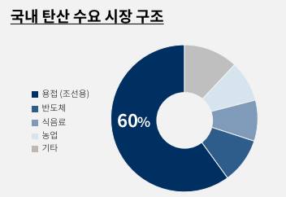
https://www.todayenergy.kr/news/articleView.html?idxno=256207
[신년기획] 매년 반복되는 탄산 수급 문제

코로나로 인해 드라이아이스 공급이 어려워지자 유통 업체들은 드라이아이스 생산을 내재화하기 시작하였다.
쿠팡과 SSG는 드라이아이스를 자체 생산하기 시작하였고 마켓컬리는 드라이아이스 제조업체 빅텍스에 지분 투자를 하며 직접 생산을 한다.
이에 따라 드라이아이스 매출이 줄어들게 될 것이지만 액체탄산과 드라이아이스의 정확한 매출액이 공시되지 않아 확인할 수는 없다.
기업의 IR자료에 따르면 드라이아이스 매출 비중이 21년 30.4%, 22년 26.4%, 23년 23.4%로 감소 추세인 것은 확인할 수 있다.
하지만 자체 생산을 선택한 고객사들이 드라이아이스의 원료로 액체탄산 공급 받기 시작했다고 한다.
감소한 드라이아이스 매출액은 액체탄산 매출액으로 대체되었고 실제로 전체 매출액은 YOY 기준 매년 증가하였다.

탄산가스 쇼티지는 매년 지속되고 있는 상황이고 앞으로도 해소되기 어려울 것으로 보인다.
지속되는 판가 상승의 가장 큰 근거는 코로나 19로 인한 신선식품 및 백신 배송 수요 증가였다.
하지만 국내 탄산 수요 시장 구조를 보면 알 수 있듯이 식음료와 콜드체인용 냉매의 수요보다 조선 용접용 비중이 훨씬 큼을 확인할 수 있다.
동사의 범조선향 매출은 21년 124억원, 22년 148억원, 23년 189억원으로 증가하는 추세이다.
따라서 수요는 계속 증가할 것이고 원재료와 판가의 스프레드는 줄어들지 않고 증가 추세를 이어갈 것으로 보인다.

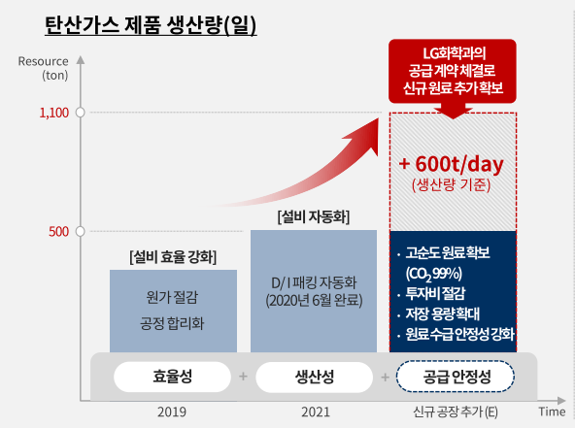
다만 판가 상승이 지속적으로 이루어지지 않을 가능성도 일부 있다.
작년 말 태경케미컬 포함 6개의 드라이아이스 제조업체들이 가격 담함으로 인한 과징금을 물게 되었다.
2007년부터 이들 기업은 빙과사에 판매하는 단가를 인상하고 시장 점유율을 서로 유지 할 수 있도록 담합해왔다.
23년 4분기의 판가 감소도 이에 따른 것이 아닐까 추측한다.
하지만 모든 탄산가스 제품이 아닌 드라이아이스 담합에 대한 과징금 부여이므로 액체탄산 판가에는 영향이 적을 것 같다.

quantity
동사의 사업보고서에 따르면 탄산가스의 일일 최대 생산 가능 능력은 1061톤이다.
하지만 실제 가동률은 약 47% 후반대 정도로 실제로는 하루에 500여톤의 탄산가스를 생산하는 중이다.
이는 탄산가스 원료의 부족으로 인해 full capa를 돌릴 수 없기 때문이다.

LG화학은 충남 대산 사업장에 연산 5만톤 규모의 수소 생산 공장을 건설하며 태경케미컬과 MOU를 체결하였다.
협약 내용은 수소 생산 과정에서 발생하는 고순도의 이산화탄소 부산물을 일일 600톤을 공급 받게 된다는 것이다.
이 공장은 25년 중에 완공을 앞두고 있으며 가동 시 태경케미컬의 CAPA는 무려 120%나 늘어나게 된다.
LG화학에 IR 담당자와 통화한 결과 25년 중에 완공이 무조건 되며 최대한 빠르게 capa 돌릴 의지가 강하다고 한다.
하지만 LG화학 측에서도 정확한 가동률 수치에 대한 예측은 힘들다고 얘기한다.

국내 조선소의 수주잔고가 쌓여 있고 온라인 유통 시장이 매년 성장하는 현재 상황에서 수요는 항상 충분할 것이다.
이러한 상황에서 CAPA의 증설은 고스란히 Q의 증가로 모두 이어지게 될 것이다.
동사 IR문의 결과 가동률 증가와 관한 정확한 수치는 제공해 줄 수 없다고 한다.

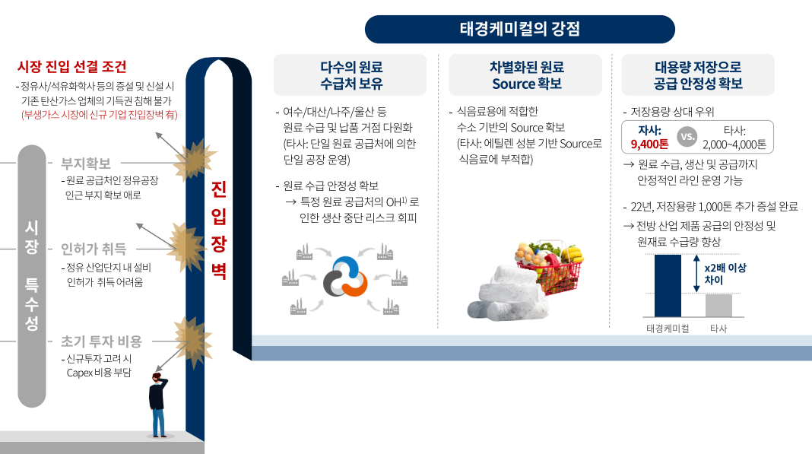
cost
위에서 언급했듯이 동사의 비용 관리 능력은 매우 우수하다.
판관비의 매출액 대비 비중은 매분기 20% 정도를 유지하고 고정비 또한 매년 비슷한 금액으로 유지된다.
탄산가스 원재료 가격 또한 매년 일정한 수준이므로 C가 증가할 가능성은 적다고 본다.
회사 ir 문의 결과 공급처 입장에서는 원료 가스가 버리는 것이어서 앞으로도 원재료 가격이 올라갈 가능성은 적다고 함.

경쟁사 분석
동사의 국내 액체탄산 시정 점유율은 25%, 드라이아이스 시장 점유율은 34%로 두 시장 모두에서 점유율 1위를 차지하고 있다.
동사와 BM이 같은 기업들로는 선도화학, 창신화학, 에스케이머티리얼즈리뉴텍, 유진화학, 빅텍스, 동광화학 등이 있다.
하지만 이 중 상장기업은 태경케미컬 밖에 없어 경쟁사들에 대한 수치가 잘 공개되어 있지 않다.

경쟁사들의 실적이나 성장성에 대해 정확히 알 수는 없지만 동사가 경쟁에서 밀려 성장성이 꺾일 가능성은 적다고 본다.
오히려 탄산가스 수요가 늘어나며 경쟁사들과 나눌 수 있는 파이가 커질 것이라고 예상한다.
조선업, 신선식품, 반도체 세정 등 수요는 계속 늘어나는 상황에서 쇼티지는 지속될 것이고 플레이어들 모두에게 수혜가 갈 것으로 예상된다.

탄산가스 사업에서 가장 중요한 것은 원재료를 얼마나 안정적으로 공급 받을 수 있냐이다.
이 점에서 동사는 다수의 원료 수급처를 확보하였고 저장 용량도 크다는 점에서 경쟁 우위에 있다고 말할 수 있다.
또한 원료의 질도 중요한데 수소 기반의 고품질의 원재료는 동사의 제품 경쟁력을 높이는데 일조한다.

원료 수급이 중요한 산업 특성상 신규 플레이어의 진출도 어려워 보인다.
동사 뿐만 아니라 경쟁업체들 또한 정유사나 석유화학사에서 공급 계약을 맺어 원재료를 공급받는다.
이러한 안정적인 공급망을 구축하는데에 신규 플레이어들은 어려움을 겪을 것이고 이 점에서 동사의 해자가 있다.

사실 경쟁사 분석 자체가 큰 의미가 없다고 생각한다.
경쟁사 분석을 하는 것은 경쟁에서 질 위험이 있나, 파이가 뺏길 수 있나를 분석하기 위함이다.
근데 탄산가스 업체들 하는거 보면 치킨게임을 할 생각이 전혀 없어 보인다.

https://www.e4ds.com/sub_view.asp?ch=5&t=0&idx=18660
태경케미컬 어프로티움, 포스코 액화탄산 입찰 담합 과징금 4200만원 (2024.03.21)
https://www.etoday.co.kr/news/view/2303661
담합으로 드라이아이스 단가 87%↑… 태경케미컬 등 6곳 48억 과징금 (2023.11.29)

위 기사들을 보면 최근에 담합으로 인해 과징금을 물었다는 사실을 알 수 있다.
2007년부터 2019년까지 빙과사에 납품하는 드라이아이스 가격을 담합 했다고 과징금을 물었는데 정신 못차리고 또 담합했다.
불과 반년도 안 되서 과징금 2번이나 물었다는 거는 탄산가스 사업 자체가 서로 파이를 사이 좋게 나눠 먹는 윈윈구조가 아닐까 싶다.
따라서 쇼티지가 지속되는 상황에서 굳이 치킨게임을 할 유인도 없고 회사들 하는 모습을 보면 그럴 의지도 전혀 보이지 않으니 걱정하지 말자.

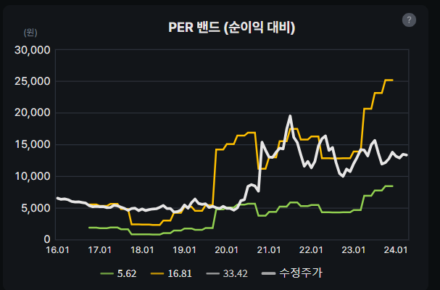
실적 추정, 밸류에이션
밸류에이션 방법에 대해서는 몇 가지 고민을 해보았다.
일단 테마주라는 특성을 고려하면 내러티브 위주로 주가가 움직이는 경향이 강하므로 DCF는 적절한 방법이 아니라고 생각했다.
capa 증가가 바로 이루어지지는 24년 실적은 잘 찍히지 않겠지만 25년이나 26년에 매출 2배는 거의 확정적인 일이라 fper를 쓸까도 고민했다.
하지만 LG화학과 MOU 체결 이후에도 주가가 잘 움직이지 않고 23년 주가가 부진한 모습에서 시장 참여자들이 이를 잘 알아주지 않는다는 생각이 들었다.
심지어 시총이 그렇게 큰 기업도 아니라 미래 실적을 예측하는 사람이 많을거 같지도 않아 forward per보다 현재 per이 더 중요하다고 생각한다.

물론 per를 사용하는 것도 만족스러운 밸류에이션은 아니다.
오른쪽의 per 밴드 그래프를 보면 동사의 주가는 20년 실적 개선 이후에는 per가 10~20 정도를 왔다 갔다 한다.
고평가 받을 때는 코로나 내러티브로 인한 드라이아이스 사업 부각이 원인이었다.
현재는 주가는 큰 변동이 없었지만 동사의 실적 증가로 인한 상대적인 저평가 상태이다.
시장 참여자들이 올해 영업이익 yoy가 72%인 점을 잘 못 알아주는 느낌이 매우 강하게 든다.
동사의 주가는 실적이 반영되는게 매우 느린 경향이 있으므로 밸류에이션 자체가 어려운 느낌이다.
하지만 언젠가는 capa 증가로 인한 실적이 2배 찍힐 것은 확실하기에 2~3년 정도 놓고 보면 충분히 투자할 가치가 있는 기업이라고 생각한다.

동사는 탄산가스 사업부문에서 액체탄산, 드라이아이스, 기타 가스 3가지의 제품을 취급한다.
하지만 이들 각각의 판매가격은 공시되어 있지 않고 뭉뚱그려 탄산가스 제품 가격이 공시되어 있다.
따라서 정확한 매출액 추정은 힘들어 회귀분석을 통한 매출 추정을 해보려고 한다.
탄산가스 판가 - 매출액 선형회귀
194 | 110
187 | 112
189 | 114
190 | 115
177 | 112
186 | 95
181 | 99
186 | 107
177 | 133
175 | 103
235 | 114
243 | 121
261 | 137
283 | 126
287 | 148
282 | 126
260 | 146
283 | 140
304 | 153
304 | 159
314 | 159
339 | 189
354 | 197
351 | 174

위 그래프는 매분기 탄산가스 제품 판매가격에 따른 탄산가스 사업부문 매출액을 나타낸 것이다.
둘 사이의 선형회귀를 수행하면 상관계수가 0.82 정도로 신뢰할 만하다.
탄산가스 사업부문 매출액을 Y, 탄산가스 판가를 X라고 하면 다음과 같은 식이 성립한다.
Y= 0.4102X + 31.324 (매출액 단위: 억원, 판매가격 단위: 원)
위 회귀분석은 탄산가스 사업부문은 항상 쇼티지가 발생해 Q는 항상 동사의 최대 생산능력을 따라간다고 가정했기에 의미를 가진다.

환경사업부문과 기타사업부문, 연결조정은 각각 12분기 평균치인 11억, 0, -12억으로 가정한다.
(실제로 0은 아니지만 5천만원 미만이기에 반올림한 수치로 0을 사용)

그리고 P는 다음과 같은 3가지의 CASE로 나눌 수 있다. |  |  |  |  |  | *3%는 판가가 급등한 3Q20 이후부터 현재까지의 판가 상승률의 기하평균값

 | 1Q24E | 2Q24E | 3Q24E | 4Q24E | 1Q25E | 2Q25E | 3Q25E | 4Q25E
bear case | 362 | 369 | 376 | 384 | 384 | 384 | 384 | 384
base case | 362 | 372 | 384 | 395 | 395 | 395 | 395 | 395
bull case | 362 | 372 | 384 | 395 | 399 | 403 | 407 | 411

bear case에서는 담합으로 인한 공정위의 제재로 인해 판가 상승률이 24년 QOQ로 2%를 가정하고 25년은 Q증가로 인한 P flat을 가정했다.
base case에서는 2024년 판가 상승률 3%를 주고 25년 P를 flat을 주었다.
bull case에서는 24년 3%, 25년은 1%를 가정하였다.

사실 조선업의 수주잔고량으로 인해 탄산가스 수요는 계속될 것이므로 QOQ가 3%보다 더 상승할 가능성도 있다고 생각한다.
실제로 수요가 급증한 21년부터 판가를 한 번 올리면 시원시원하게 7~9%씩 올렸다.
그래서 위의 판가 예측이 약간 보수적이라고 생각하긴 하지만 이미 19년 수준의 2배까지 판가가 올라와서 합리적인 수준에서 보수적인 것 같다.

비용과 관련해서는 대부분의 비용이 변동이 없지만 원재료와 상품 사용액 관련 추정이 어렵다.
원재료 가격이 거의 변하지 않는 상태에서 원재료와 상품 사용액 비용이 왔다 갔다 하는 것은 상관관계 추정을 어렵게 한다.
따라서 비용 자체를 추정하지는 않고 opm을 과거 분기 수치에 따라 case를 나누어 생각해보려고 한다.
판가가 급등한 3Q20이후 opm은 10퍼센트 후반대에서 20 퍼센트 중반 정도가 찍히고 매출액이 높을수록 레버리지가 작용해 더 높은 opm을 보여준다.
3Q23과 3Q24의 높은 opm은 아웃라이어라고 생각하고 opm 예측치를 bear는 18%, base는 21%, bull은 24%라고 예측하겠다.
그리고 동사가 영업 이외에서 크게 헛짓거리를 안하는 점에서 당기순이익은 영업이익의 90%라고 가정하겠다.

동사 향후 매출에 가장 큰 역할을 하는 Q예측의 경우 불확실성이 많다.
정확히 제공되는 정보나 레퍼런스가 없어 IR문의 결과를 토대로 작성자의 주관이 많이 들어간 예측이라는 점을 감안하기 바란다.
25년 완공되는 수소 공장은 연산 5만 2천톤 규모라고 IR팀에서 이야기하였다.
2022년 9월 15일에 기후솔루션 연구팀에서 발간한 자료에 따르면 LG화학 공장에서 진행하는 SMR공정에서 이산화탄소 배출량은 25%라고 한다.
이 수치가 얼마나 신뢰 가능한지는 모르겠지만 LG화학 공장의 규모가 매우 큼을 고려하면 태경케미컬이 받기로 한 600톤의 이산화탄소는 큰 문제 없을 것 같다.
그래서 그냥 25년 1분기부터 4분기까지 21.8%씩 가동률이 증가하여 25년 4분기엔 full capa가 돌아갈 것이라고 가정하겠다.

 | 매출액
 | 1Q24E | 2Q24E | 3Q24E | 4Q24E | 1Q25E | 2Q25E | 3Q25E | 4Q25E | 2024E | 2025E
bear case | 179 | 182 | 185 | 188 | 216 | 252 | 294 | 346 | 733 | 1108
base case | 179 | 183 | 346 | 355 | 222 | 258 | 301 | 355 | 1063 | 1136
bull case | 179 | 183 | 346 | 355 | 224 | 262 | 309 | 367 | 1063 | 1162

 | 당기순이익
 | 1Q24E | 2Q24E | 3Q24E | 4Q24E | 1Q25E | 2Q25E | 3Q25E | 4Q25E | 2024E | 2025E
bear case | 29 | 29 | 30 | 30 | 35 | 41 | 48 | 56 | 119 | 180
base case | 34 | 35 | 65 | 67 | 42 | 49 | 57 | 67 | 201 | 215
bull case | 39 | 40 | 75 | 77 | 48 | 57 | 67 | 79 | 230 | 251

동사는 내러티브가 붙지 않으면 고평가가 힘들다는 점을 생각하여 앞으로의 하방 per가 감소할 것이라고 생각한다.
판가 상승으로 인해 실적은 더 좋아질 것이지만 주가가 움직이기는 힘들다고 생각하기 때문이다.
현재 per가 9정도 받고 있는데 주가 하방은 per 8정도에 형성된다고 보수적으로 잡도록 하자.
주가 고평가 시에 21년이나 22년에 per가 20정도까지도 갔었는데 그때는 시총이 작았어서 가능한 것 같고 상방은 per 15를 주겠다.
그리고 목표가는 per 10을 주고 계산을 하도록 하겠다.(이 per에 대한 설명은 표 바로 밑에서 할 예정)
각 case에 대해 주가의 상방과 하방을 예측하면 다음과 같다.

 | 2024 |  |  | 2025
 | 하방 | 상방 | 목표가 | 하방 | 상방 | 목표가 |  | 하방:겨울에 예측되는 주가 저점
bear case | 8184 | 15346 | 10230 | 12384 | 23219 | 15479 |  | 목표가:여름에 예측되는 합리적인 수준에서의 주가 고점
base case | 13851 | 25971 | 17314 | 14807 | 27762 | 18508 |  | 상방:조선 관련 내러티브 형성 시의 행복회로 반영 고점
bull case | 15830 | 29681 | 19787 | 17309 | 32455 | 21637

예측의 과정을 열심히 읽어 보았고 위의 예측 주가도 보면 알겠지만 사실 얼마나 per를 받을 수 있냐가 더 중요한 것 같다.
특히 계절에 따라 고평가와 저평가가 반복되는 동사의 주식의 특성을 생각하면 just buy&hold는 부적절한 전략이라고 생각한다.
21년과 22년 여름에는 신선식품 내러티브로 인해 주가가 고평가 되었었다.
여름에 높은 per를 받았던 것도 위의 내러티브로 충분히 이해 가능하다.
23년에 높은 per를 받지 못한것도 신선식품 내러티브에 관한 아이디어가 훼손됐기 때문이다.
그래도 시장이 인정하는 계절성으로 인해 단기 고점은 8월에 형성되었었고 이때의 per이 10정도였다.
올해도 계절성이 지속될 가능성이 높고 목표가의 per는 여름의 단기 고점 형성 시의 예측 주가이다.

그리고 per15를 받기 위해서는 무조건 내러티브가 붙어줘야 한다.
21, 22년 신선식품 내러티브 형성 당시 동사 뿐 아니라 관련 섹터 자체가 잘 갔었다.
마찬가지로 지금 판가 상승의 주된 원인인 조선업 호황이 주목 받아야만 동사가 고평가 받을 수 있다고 생각한다.
현재는 이미 쌓여있는 수주잔고로 인해 판가 측면에서 수혜받는 상황인데도 시장의 외면을 받고 있다.
따라서 호실적에 맞는 제대로 된 밸류를 받기 위해서는 조선소 주가 상승이 선행되어야 한다.
조선소들의 주가가 올라 시장의 관심을 가지기 시작하면 괜찮은 기자재 관련주를 찾기 시작할 것이고 동사가 주목 받기 시작할 것이다.

조선업 호황으로 인한 높은 per, 그리고 Q증가로 인한 역대급 호실적의 상황에서 아마 상승 랠리가 시작될 것으로 보인다.
25년 중에는 가동률이 증가 추세에 있을 것이고 이것이 온전히 매출에 반영되는 해는 2026년부터이다.
그러므로 동사의 성장성을 긍정적으로 보는 투자자는 3년 이상 길게 보는 것을 추천한다.
다만 판가의 상승 추이나 가동률의 정보를 2026년까지 예측하는 것은 불확실성이 크기에 본 보고서에서는 생략했다.
그 전까지는 포트 비중을 너무 크게 가져가지 않으면서 판가, 가동률의 정보를 트래킹 하자.
그리고 실적의 성장성이 꺾이지 않은 것을 확인하면서 계절성을 활용한 매매를 추천하는 바이다.

***매매 시 트래킹할 사항들
높은 상방은 가동률 증가에서 비롯된 것이므로 25에 가동률 증가율이 어느정도인지
조선사들의 수주잔고가 부각되며 조선소들 주가가 올라가는지(시장의 관심을 받는지)
판가 상승이 지속적으로 이루어지는지 최소한 떨어지지는 않는지
탄산가스 쇼티지가 지속되는지

